1-O
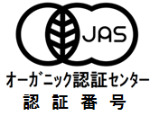
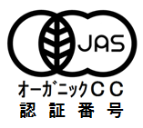
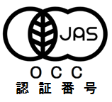
1-O | 格付商品の表示ラベル

認証取得後に自社商品に表示するラベルを作成して下さい。
未定の場合はサンプルとして作成して下さい。
※日本農林規格 第5条に従い作成すること。
※飲食料品及び油脂の格付の表示の様式及び表示の方法 別記様式4に従い作成すること。
（※印の規格等は講習会テキストを参照して下さい）

登録認証機関名は「オーガニック認証センター」「オーガニックCC「OCC」」のいずれかを使用して下さい。

